Mesa Primaria
ANEXO II

MESA MULTIFUNCIONAL PARA ALUMNO DE PRIMARIA

24"

24"

ESPECIFICACIONES:

DESCRIPCIÓN GENERAL: Mesa multifuncional para alumno de primaria de 24" x 24" con una altura total de 27.5"

CUBIERTA: Fabricada en triplay de pino de primera de 19 mm de espesor, acabado en laminado plástico de 1/32" de espesor de color oyamel, la periferia de la cubierta con moldura plástica tipo T color negro esquinas redondeadas y diseño tipo boomerang. ( Ver las dimensiones de la cubierta en dibujo 1) incluye 2 ranuras para portalápices de 20 cms de longitud ( Ver detalle 7 ) en los cantos de 24" a una distancia de 8 cms del vértice central.
PATAS: 3 patas fabricadas con tubular redondo de 1" cal 14 ( Ver detalle 1 ) con un dobles en la parte superior para recibir placa de 4" X 6" cal. 12 soldada al tubular ( Ver detalle 2 y ubicación de placas en dibujo 2 ). Cada pata tendrá 2 refuerzos en semiflecha de 3/8" en forma de V soldado al tubular y a la placa superior ( Ver detalle 4 ). Las placas estarán fijadas a la cubierta con 4 pijas de cabeza hexagonal de 3/4" de longitud y 7/16" de diámetro (Ver detalle 3 ). El acabado de la estructura metálica será en pintura epoxica micropulverizada horneada color negro. Refuerzo con un tubo de 3/4" calibre 18 de 1.03 metros de desarrollo (Ver detalle 11) con un solo dobles en pata de vértice central (Ver detalle 9 y 12 ). El refuerzo estará a una altura de 10" de la parte inferior hacia la parte superior (Ver detalle 10). El refuerzo deberá estar soldado a las 3 patas con corte en sus 2 extremos para unión perfecta a tubo redondo. (Ver detalle 8 y dibujo 3). Las patas deberán contar con regatón metálico ajustable niquelado con deslizamiento en nylon ( Detalles 5 y 6 )
La mesa deberá entregarse armada

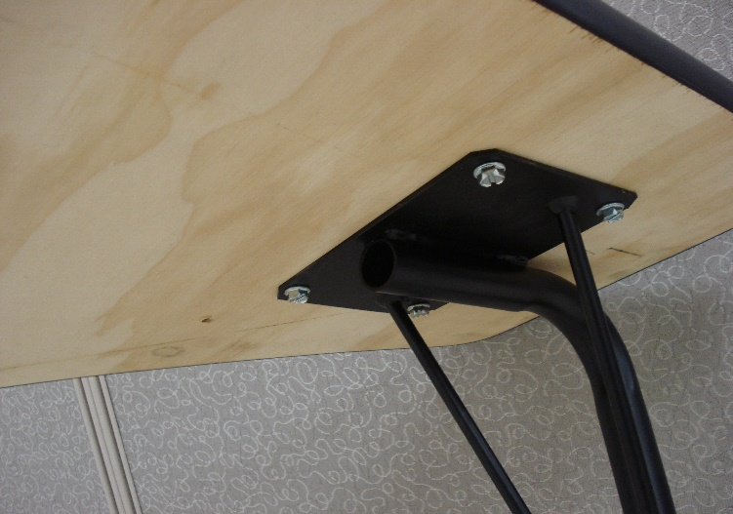
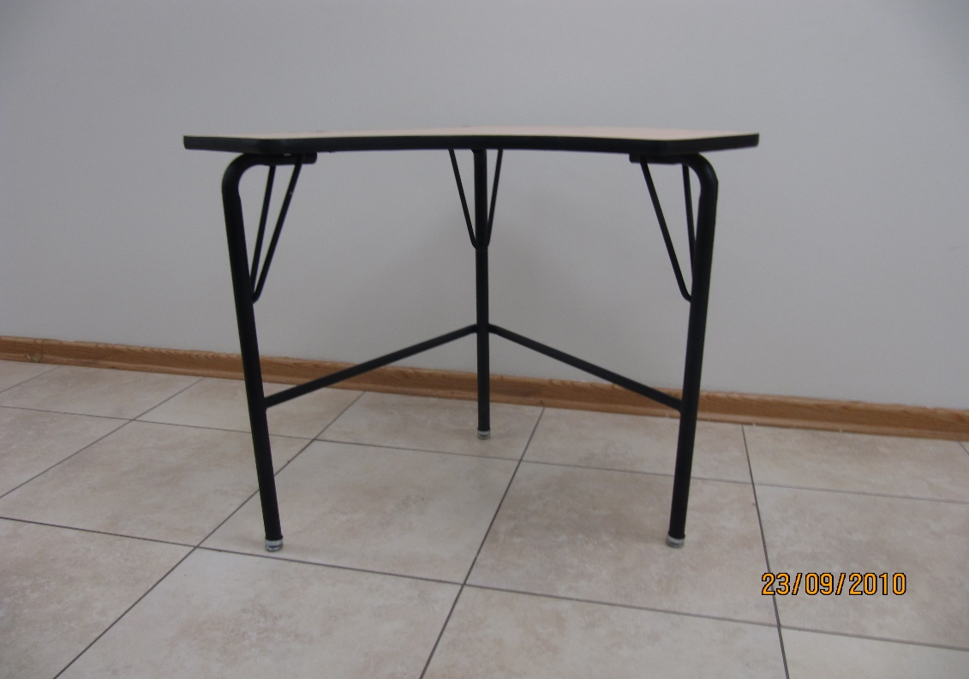
Detalle 3

Detalle 2

Detalle 1

Detalle 4

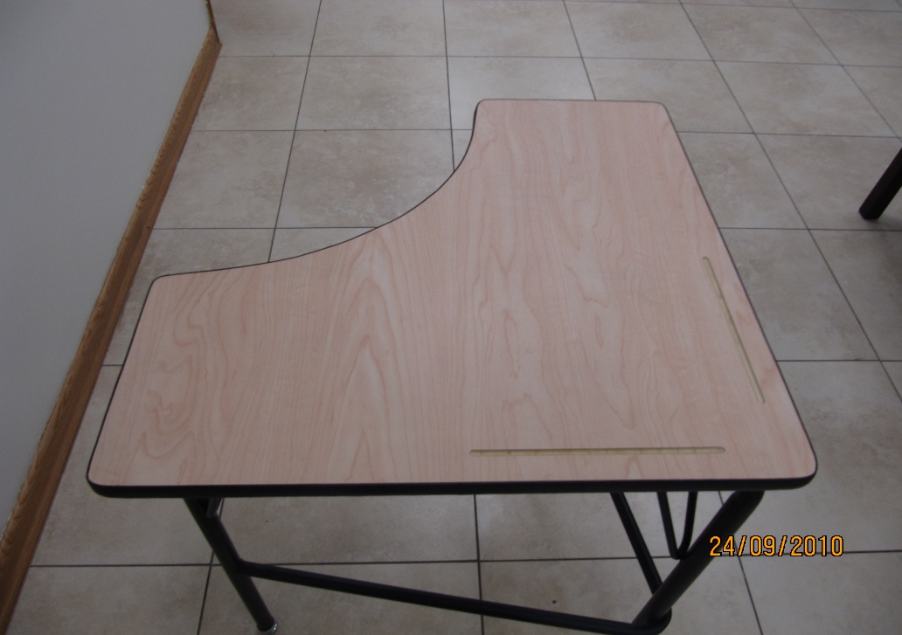

Detalle 7

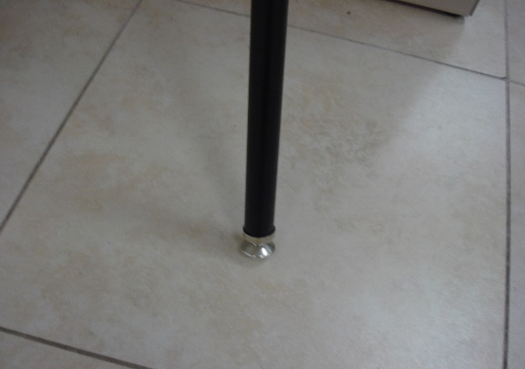
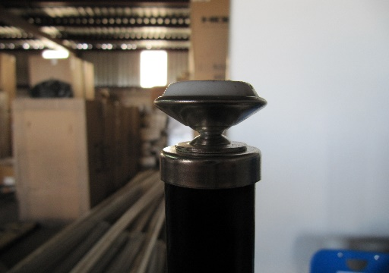

Detalle 5

Detalle 6
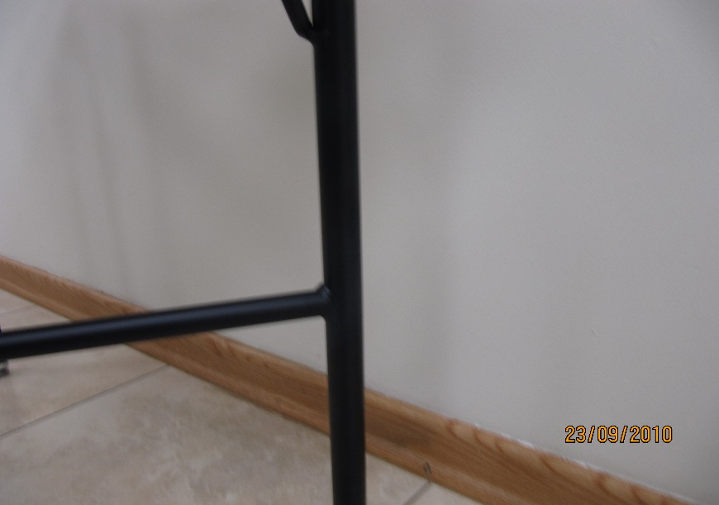
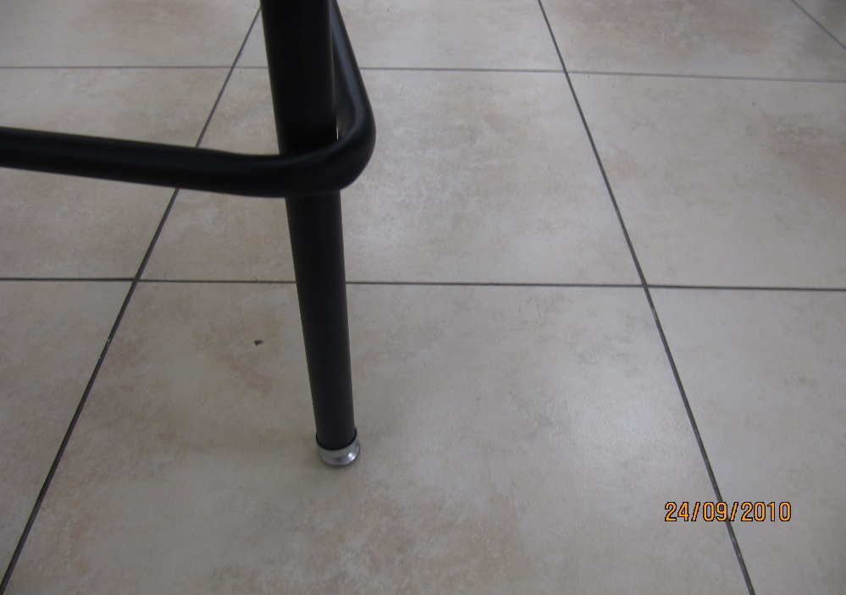

Detalle 9

Detalle 8

Dibujo 3

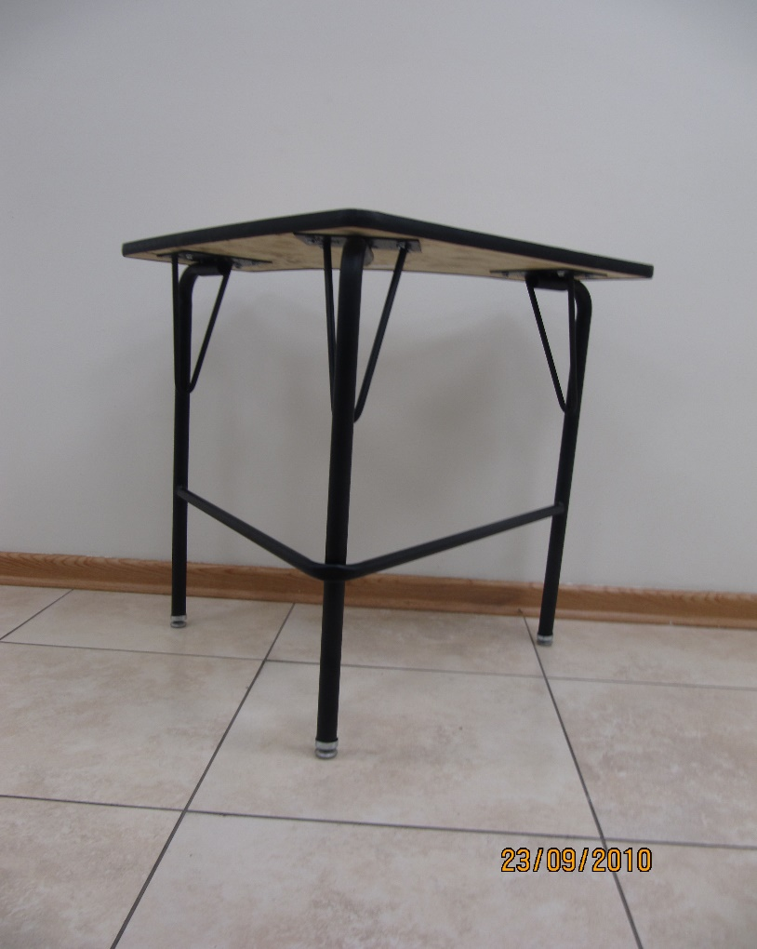

Detalle 11

Detalle 12

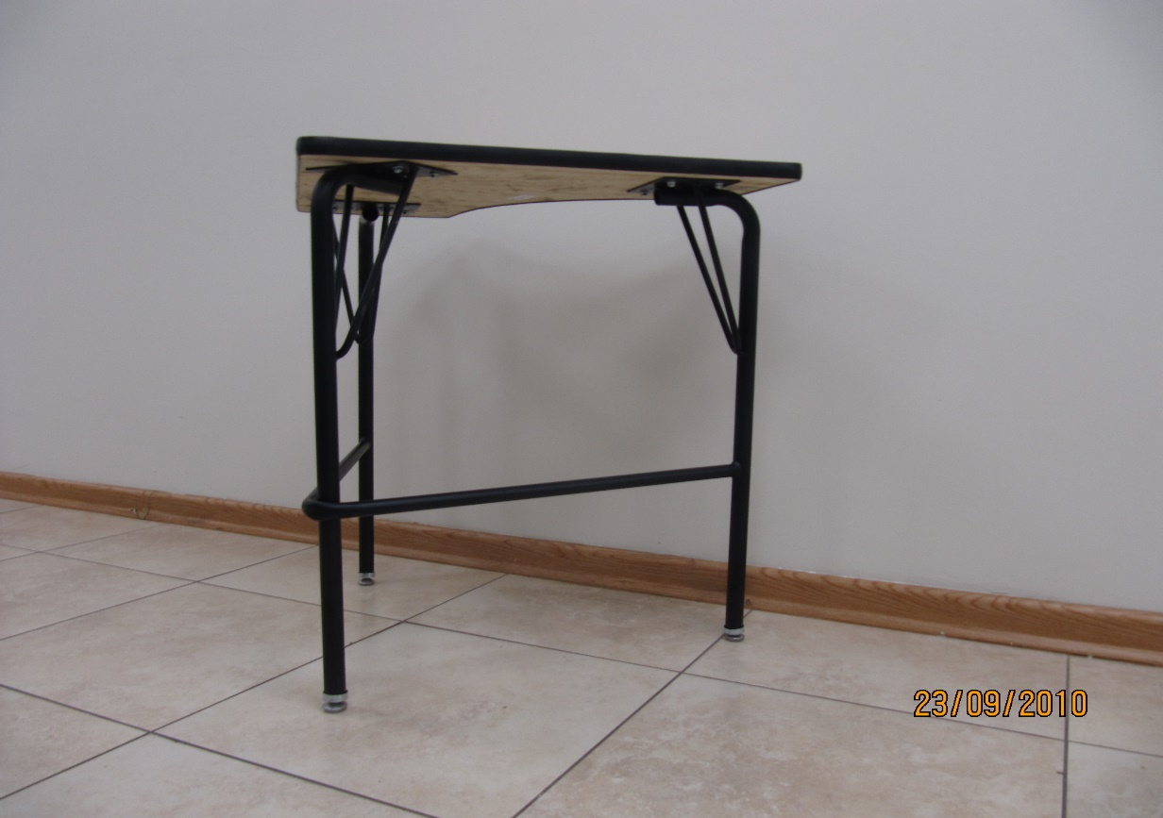

Detalle 10

Dimensiones de cubierta
Dibujo 1

Placas de cubierta
Dibujo 2

Mesa Secundaria
ANEXO II

MESA MULTIFUNCIONAL PARA ALUMNO DE SECUNDARIA

24"

24"

ESPECIFICACIONES:

DESCRIPCIÓN GENERAL: Mesa multifuncional para alumno de secundaria de 24" x 24" con una altura total de 29.5"

CUBIERTA: Fabricada en triplay de pino de primera de 19 mm de espesor, acabado en laminado plástico de 1/32" de espesor de color oyamel, la periferia de la cubierta con moldura plástica tipo T color negro esquinas redondeadas y diseño tipo boomerang. ( Ver las dimensiones de la cubierta en dibujo 1) incluye 2 ranuras para portalápices de 20 cms de longitud ( Ver detalle 7 ) en los cantos de 24" a una distancia de 8 cms del vértice central.

PATAS: 3 patas fabricadas con tubular redondo de 1" cal 14 ( Ver detalle 1 ) con un dobles en la parte superior para recibir placa de 4" X 6" cal. 12 soldada al tubular ( Ver detalle 2 y ubicación de placas en dibujo 2 ). Cada pata tendrá 2 refuerzos en semiflecha de 3/8" en forma de V soldado al tubular y a la placa superior ( Ver detalle 4 ). Las placas estarán fijadas a la cubierta con 4 pijas de cabeza hexagonal de 3/4" de longitud y 7/16" de diámetro (Ver detalle 3 ). El acabado de la estructura metálica será en pintura epoxica micropulverizada horneada color negro. Refuerzo con un tubo de 3/4" calibre 18 de 1.03 metros de desarrollo (Ver detalle 11) con un solo dobles en pata de vértice central (Ver detalle 9 y 12 ). El refuerzo estará a una altura de 10" de la parte inferior hacia la parte superior (Ver detalle 10). El refuerzo deberá estar soldado a las 3 patas con corte en sus 2 extremos para unión perfecta a tubo redondo. (Ver detalle 8 y dibujo 3). Las patas deberán contar con regatón metálico ajustable niquelado con deslizamiento en nylon ( Detalles 5 y 6 )

La mesa deberá entregarse armada


Detalle 3

Detalle 2

Detalle 1

Detalle 4

Detalle 7

Detalle 5

Detalle 6

Detalle 9

Detalle 8

Dibujo 3

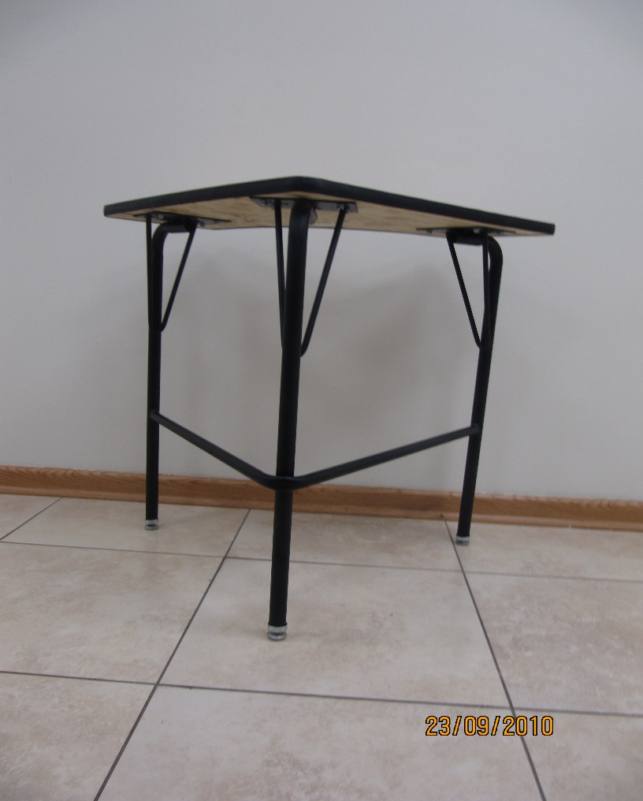

Detalle 11

Detalle 12

Detalle 10

Dimensiones de cubierta
Dibujo 1

Placas de cubierta
Dibujo 2

mesa infantil
ANEXO II
MESA INFANTIL
MESA INFANTIL de 0.60 de ancho X 1.20 de largo X 0.50 M de altura 1. CUBIERTA: base de triplay de pino de primera de 19 mm de espesor, acabado en laminado plástico de 1/32" de espesor de color gris, la periferia de la cubierta con moldura plásticade PVC color negro. 2.- ESTRUCTURA METÁLICA: Patas de sección cuadrada de 25.4 mm (1“) lámina negra cal. 18. Con acabado a base de pintura electrostática micropulverizada horneada a 200° C color negro, previamente lavada y fosfatizada incluye regatón de polipropileno de alto impacto color negro para embutir. 3.- MARCO PERIMETRAL: A base de cuatro largueros dos longitudinales y dos transversales de sección rectangular de 25.4 x 50.8 mm (1” x 2”) lámina negra cal. 18. Con acabado a base de pintura electrostática micropulverizada horneada a 200ºC color negro, previamente lavada y fosfatizada incluye 10 orejas fabricadas en lámina cal. No.14 con barreno para pijas 5/8”, para fijar cubierta a estructura.

1
2
1
3

Mesa y silla maestro
ANEXO I

MESA MAESTRO

1
MESA DE MAESTRO DE 1.22 DE LARGO X 0.76 DE ANCHO X 0.75 MTS DE ALTO

De un pedestal con 2 cajones (Detalle 1) Estructura metálica de lamina Cal. 23 y 25 color a escoger Cajones de lámina Cal. 24 y 25 color a escoger con llave de barril, la cerradura central con llave cierra todos los cajones (Detalle 2) Cubierta fabricada en madera agolomerada de 2.85 cm con enchapado con formica con tapacantos 4 patas de tubular cuadrado cromadas o del color del escritorio con regatón para nivelar. a base de tubo de 1" El escritorio debe estar armado.

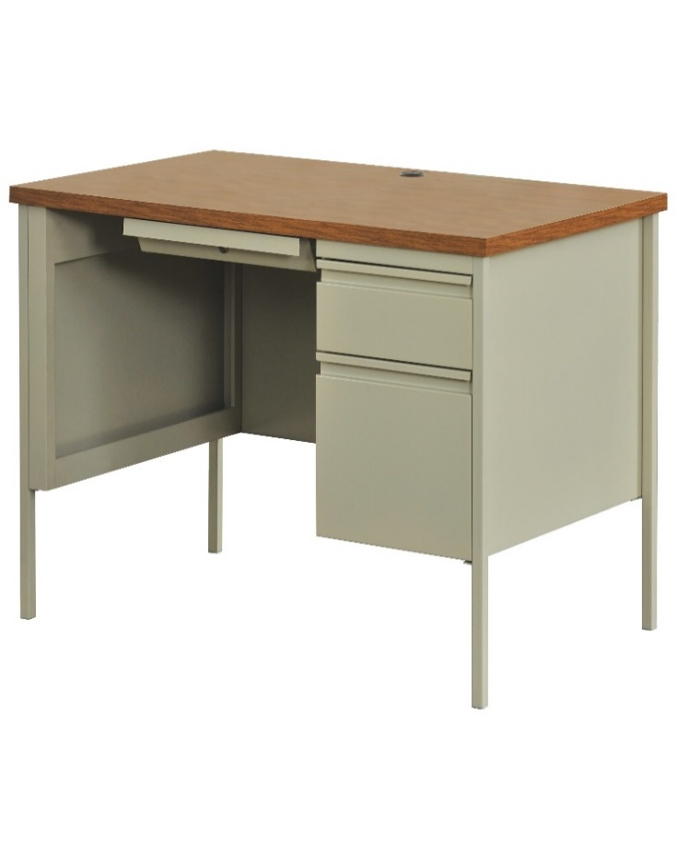

 |  | Detalle 1

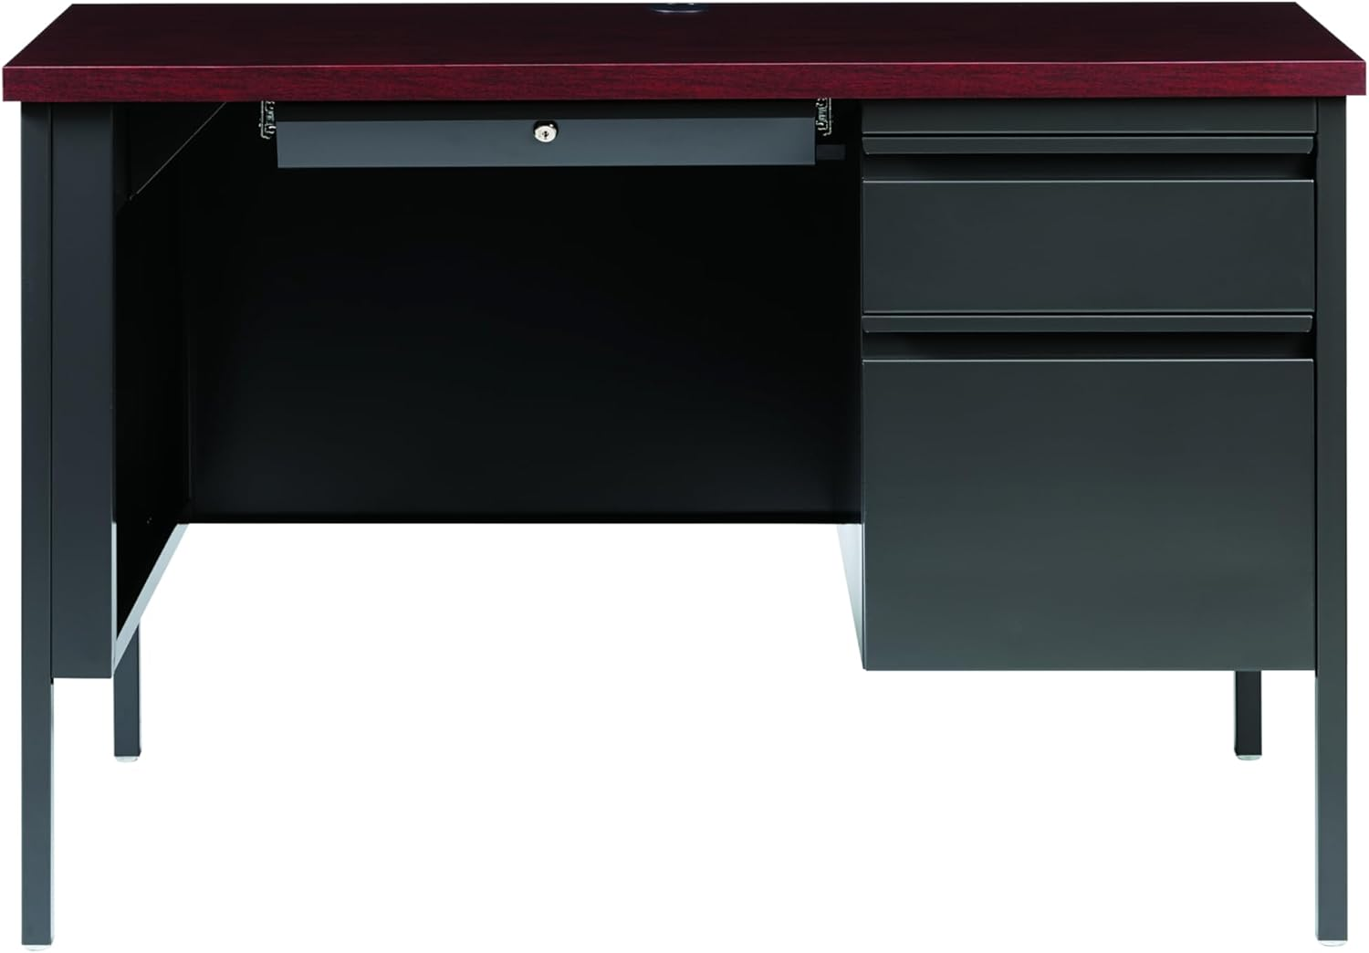

 | Detalle 2

SILLA PARA ALUMNO DE SECUNDARIA

1.- ASIENTO Y RESPALDO: Asiento y respaldo de polipropileno de alto impacto color gris. El respaldo con espesor de 5 mm con moldeado anatomico, cuenta con un rizo perimetral de refuerzo de 7 mm en los laterales y la parte posterior, asi como 7 nervaduras verticales y 3 horizontales incluye ventana de ventilacion y rigidizacion ademas de 4 tetones para fijacion al respaldo de la estructura metalica. Asiento con espesor de 5 mm, cuenta con 4 orejas en la partes posterior y refuerzo a base de nervaduras para sujeccion de la estructura, con remache tipo pop de acero acabado plateado acero inoxidable, rizo perimetral de refuerzo de 7 mm en los laterales y en la parte posterior, cuenta con 6 nervaduras horizontales y 9 verticales
2.- DIMENSIONES ASIENTO : 38 X 37.5 cm RESPALDO: 38 X 20 cm
3.- ESTRUCTURA: Metálica formada por dos asnillas en forma de “U” invertidas para formar las patas, asi como una asnilla en forma de trineo para formar el respaldo en tubular redondo de 25.4 mm (1”), en el asiento braquet para union de las asnillas con el aseinto de 1" de alto y 7.5" de largo en lamina cal 14, con barrenos para fijar el asiento con 2 orejas de cada lado y refuerzo horizontal de lamina cal 14 de 1" de ancho para unir la parte inferior las 2 asnillas. Incluye parrilla portalibros integrada.
4.- REGATÓN: Para embutir en polipropileno de alta densidad color negro.
5.- Altura al piso - asiento 18"

Escritorio
ANEXO II

ESCRITORIO DE 1 PEDESTAL

1
MESA DE MAESTRO DE 1.22 DE LARGO X 0.76 DE ANCHO X 0.75 MTS DE ALTO

De un pedestal con 2 cajones (Detalle 1) Estructura metalica de lamina Cal. 23 y 25 color a escoger Cajones de lamina Cal. 24 y 25 color a escoger con llave de barril, la cerradura central con llave cierra todos los cajones (Detalle 2) Cubierta fabricada en madera agolomerada de 2.85 cm con enchapado con formica con tapacantos 4 patas de tubular cuadrado cromadas o del color del escritorio con regatón para nivelar. a base de tubo de 1" El escritorio debe estar armado.


 |  | Detalle 1

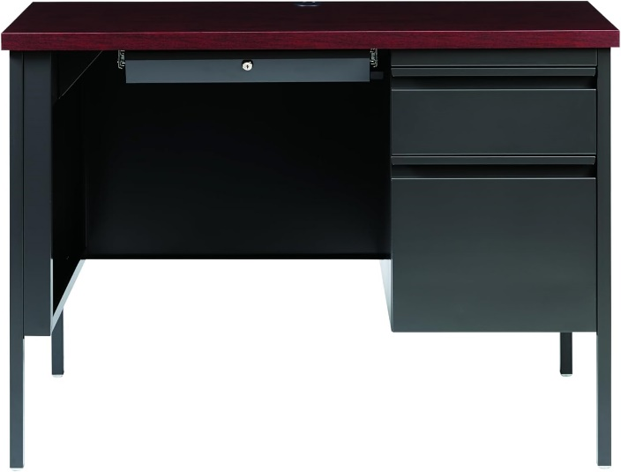

 | Detalle 2

ESCRITORIO DE 2 PEDESTALES

1
MESA DE MAESTRO DE 1.52 DE LARGO X 0.76 DE ANCHO X 0.75 MTS DE ALTO

De 2 pedestal con 2 cajones (Detalle 1) Estructura metalica de lamina Cal. 23 y 25 color a escoger Cajones de lamina Cal. 24 y 25 color a escoger con llave de barril, la cerradura central con llave cierra todos los cajones (Detalle 2) Cubierta fabricada en madera agolomerada de 2.85 cm con enchapado con formica con tapacantos 4 patas de tubular cuadrado cromadas o del color del escritorio con regatón para nivelar. a base de tubo de 1" El escritorio debe estar armado.

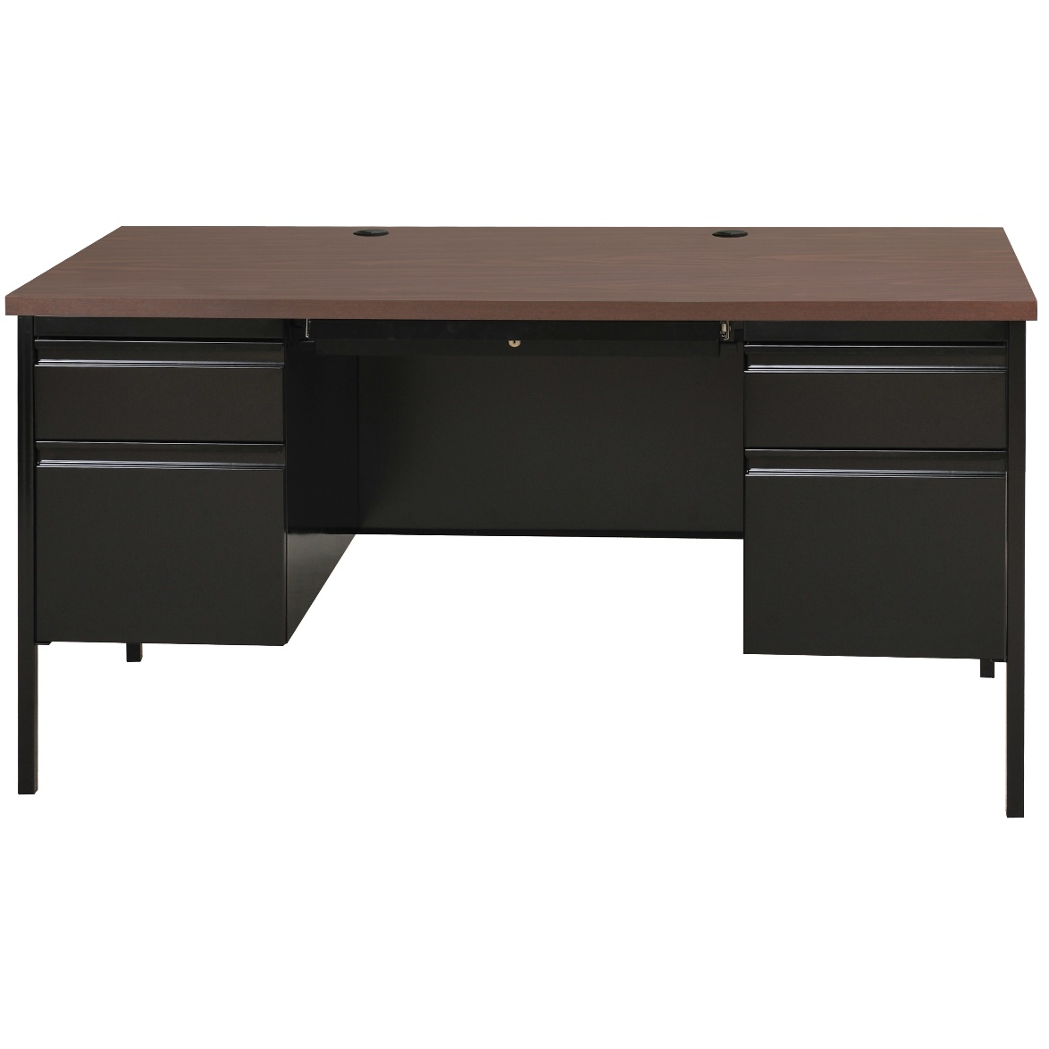
 |  |  | Detalle 1

 |  |  | Detalle 2

Silla
ANEXO II

SILLA SECRETARIAL

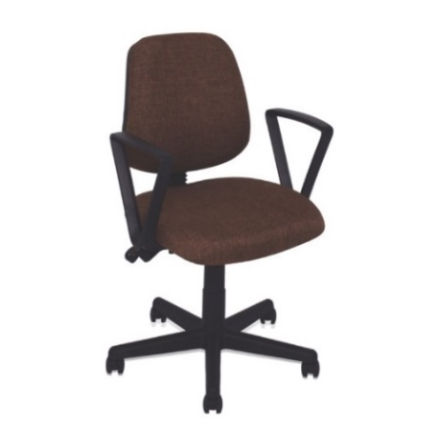
Respaldo y asiento a base de polipropileno inyectado texturizado en cara expuesta con hule espuma tapizados en tela unidos por una solera
Brazo fijo de polipropileno
Mecanismo:
Palanca para ajustar la altura.
Palanca de ajuste y bloqueo de inclinación de respaldo (multiposición)
Palanca de ajuste y bloqueo de inclinación de asiento (multiposición)
Perilla para ajuste de altura del respaldo
Base en forma de estrella de 5 puntas de polipropileno con rodajas

Medidas: Tamaño del asiento: 45 cm de ancho X 47 CM de profundidad Respaldo Tamaño: 42 cm de ancho X 43 CM de alto Altura del piso al asiento: 50.5 cm y altura total de 98 cm

SILLA PARA VISITA

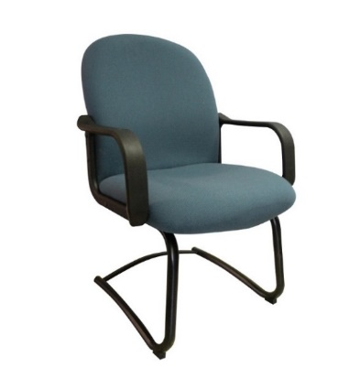
Casco de madera de pino de 19 mm. de una sola pieza
Asiento y respaldo acolchado grueso tapizado en tela con hule espuma de 8 cm de espesor en asiento y de 5 cms de espesor en respaldo
Brazos de poliuretano rigido
Estructura metálica Heavy Duty tipo trineo con regatones
Medidas: Asiento 52 cm de ancho X 46 cm de profundidad Respaldo de 52 cm de ancho X 58 cm de alto Asiento altura: 45 cm Altura del asiento: 98 cm

SILLA EJECUTIVA
Casco de madera de pino de 19 mm. de una sola pieza
Asiento y respaldo acolchado grueso tapizado en tela con hule espuma de 8 cm de espesor en asiento y de 5 cms de espesor en respaldo
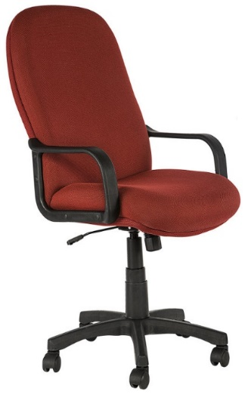
Palanca para ajustar la altura.
Palanca de ajuste y bloqueo de inclinación de asiento
Base en forma de estrella de 5 puntas de polipropileno con rodajas
Brazo fijo de polipropileno con alma de acero

Medidas: Tamaño del asiento: 51 cm de ancho X 49 cm de profundidad Respaldo Tamaño: 51 cm de ancho X 72 cm de alto Asiento altura: 44/54 cm Altura del asiento: 113/123 cm

Archivero
ANEXO II

LIBRERO

Librero de madera de 0.80 metros de ancho X 0.315 metros de profundidad X 1.80 metros de alto Acabado laminado color por determinar, 6 entrepaños de melamina de19 mm 3 fijos y 3 moviles, con ménsulas con inserto metálico, cantos cubiertos de PVC del mismo color del librero

ARCHIVERO 4 GAVETAS

0.45 metros de ancho X 0.67 metros de profundidad X 1.32 metros de alto en color a escoger

Chasis metálico reforzado, zoclo inferior al frente, división frontales entre gavetas. Suspensión en las corredoras con tres puntos de apoyo, permite la apertura total de la gaveta para fácil acceso de sus archivos. Pintura horneada aplicada sobre la superficie metálica pre-tratada con fosfatos que previenen la corrosión. Porta etiquetas de aluminio de identificación en cada gaveta (Foto 1). Jaladera de aluminio y botón de seguridad accionado con el pulgar (Foto 1). Placa frontal inferior reforzada. Cerradura con llave colocada al frente (Foto 1). Gavetas con costados metálicos altos, ideales para usar carpetas colgantes. Incluye compresor de carpetas (Foto 2).

FOTO 2
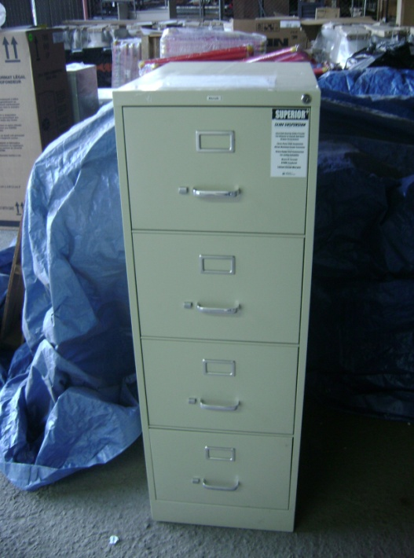
Cerradura con llave
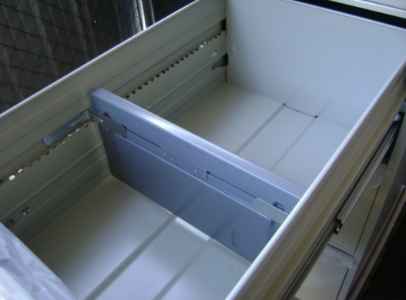

Jaladera y botón de seguridad

Compresor de carpetas

Portaetiqueta

FOTO 1

Mesas y Sillas plegables
ANEXO II

MESA PLÁSTICA PLEGABLE

Mesa con estructura metálica redonda de 1.125", en plástico durable de polietileno de alta resistencia (Resina) en color Light Grey.
Máximo Tamaño general: 72"W (1828.8 mm) X 30" (762 mm) D X 29.25" (743 mm) H. Patas: 1,125" x 1.0 mm. Cubierta: 45 mm grueso. Cumple o excede los estándares de prueba (BIFMA y MTL) 350 libras. Distribuido uniformemente.
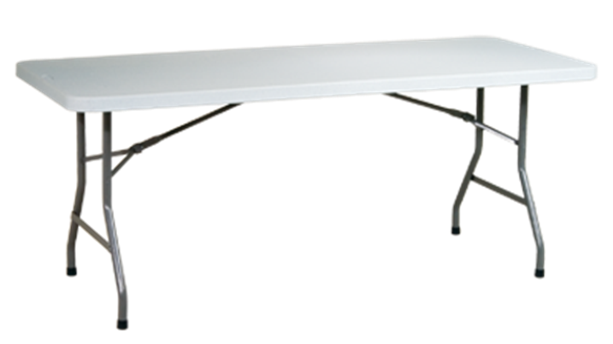

MESA PLÁSTICA PLEGABLE

Mesa con estructura metálica redonda de 1.125", en plástico durable de polietileno de alta resistencia (Resina) en color Light Grey.
Máximo Tamaño general: 96"W (2438.4 mm) X 30" (762 mm) D X 29.25" (743 mm) H. Patas: 1,125" x 1.0 mm. Cubierta: 45 mm grueso. Cumple o excede los estándares de prueba (BIFMA y MTL) 350 libras. Distribuido uniformemente.

SILLA PLÁSTICA PLEGABLE

Silla plástica plegable marca de referencia Office Source modelo FBM03 con estructura metálica redonda de 1.125", asiento y respaldo en plástico durable de polietileno de alta resistencia en color Light Grey.

Mesa
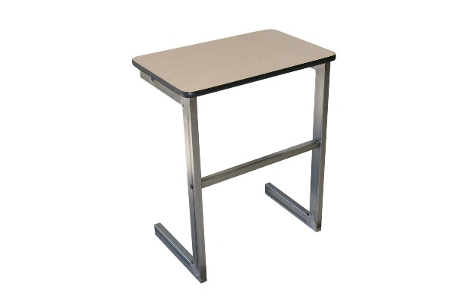
ANEXO II

MESA SALA DE JUNTAS

MESA REDONDA

Con cubierta redonda de 1.10 metros de diámetro de 19 mm de espesor, acabada en laminado resistente de alta presión en color a escoger y cantos de PVC, base metálica cilíndrica de 0.75 metros de altura Base de estructura tubular de acero de 2" terminada en pintura epoxica con regatón nivelador

MESA SEMICIRCULAR

Mesa infantil ajustable de 48" X 72" de cubierta de MDF y formica, con moldurastipo T en cantos de color negro, con patas ajustables de 22" - 32" color negro/ cromado con regatón ajustables niquelado

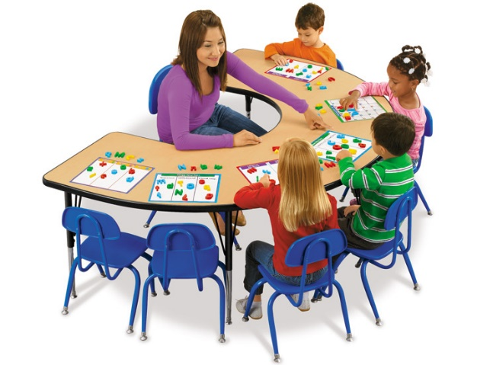

MESA PARA BIBLIOTECA

Mesa de 90 X 60 Cms a base de patas tubulares de color negro en forma de "C" de 1" X 2" calibre 14 con un refuerzo transversal, cubierta de MDF de 1" forrado de formica y moldura T de plástico color negro.

